Лист3
 | Гистограмма первичных баллов по образовательной организации ВПР Русский язык (4-й класс)
 | 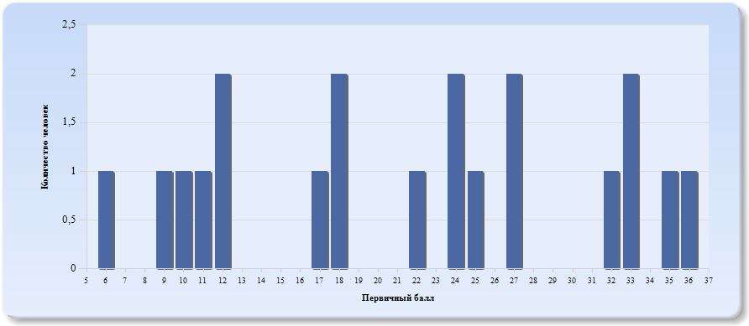
 | Нормальное распределение характеризуется следующими свойствами: симметричность относительно центра (среднего арифметического), медиана и мода должны быть равны среднему арифметическому. Ненормальные распределения требуют исследования контекстных факторов.

Таблица 2.Русский язык
Основные статистические показатели по предмету Русский язык, в разрезе классов школы
Класс |  | Количество участников, получивших отметку "2" | Количество участников, получивших отметку "3" | Количество участников, получивших отметку "4" | Количество участников, получивших отметку "5"
ВПР - 4 |  | 6 | 4 | 6 | 4

Лист4
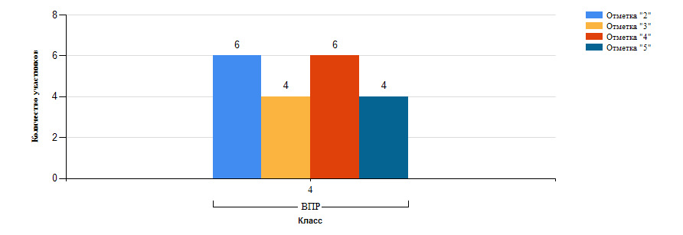
Гистограмма распределения участников ВПР-4 Русский язык по группам результатов

Лист5
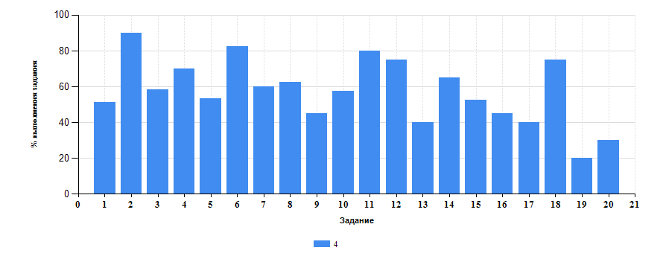
 | Таблица 3.Русский язык
 | Класс | Количество участников | Минимальный первичный балл | Максимальный первичный балл | Медиана первичных баллов | Среднее арифметическое первичных баллов
 | 4 | 20 | 6 | 36 | 22 | 21.55

Достижение планируемых результатов ВПР по предмету Русский язык
Выполнение заданий ВПР-4 по предмету Русский язык (в % от числа участников и максимального балла)

